Plan1 (2)
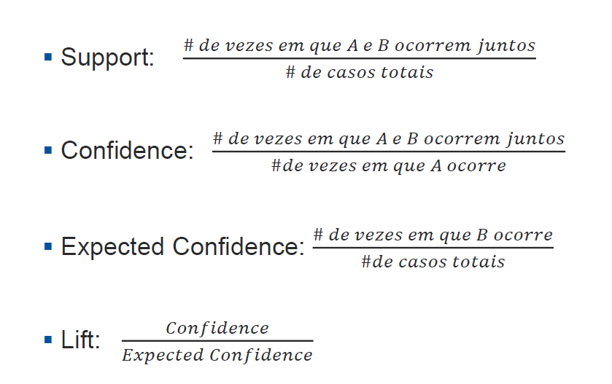
 |  |  | B = BLUSA
 |  |  | Não | Sim | Total
 | A = PERFUME | Não | 100 | 5000 | 5100
 |  | Sim | 2000 | 4000 | 6000
 |  | Total | 2100 | 9000 | 11100
 |  |  | 0.18918918919 | 0.81081081081
 | Confidence | 0.6667

P(B) | Expected Confidence | 0.8108

 | Lift | 0.8222

 |  |  | B = BLUSA
 |  |  | Não | Sim | Total
 | A = PERFUME | Não | 4000 | 1500 | 5500
 |  | Sim | 1200 | 6000 | 7200
 |  | Total | 5200 | 7500 | 12700
 |  |  | 0.4094488189 | 0.5905511811
P(B) dentro do conjunto A | Confidence | 0.8333

P(B) | Expected Confidence | 0.5906

 | Lift | 1.4111

